画面
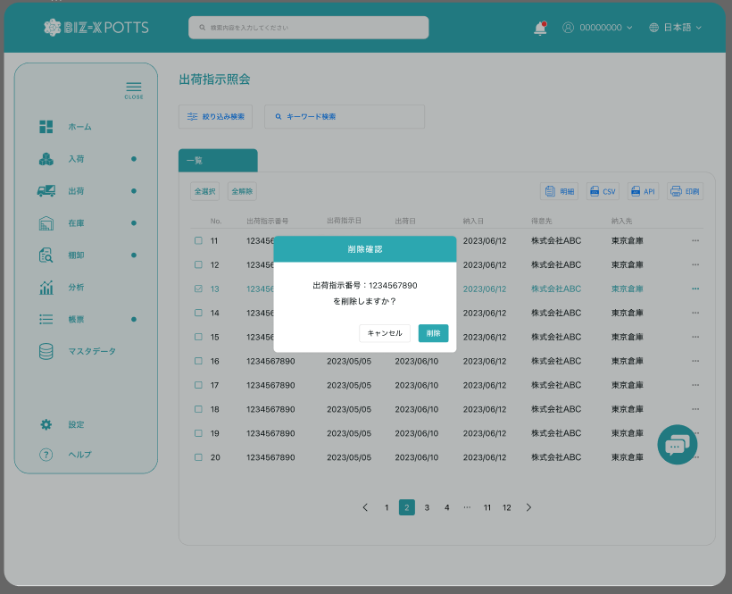
機能設計書 |  | システム名 | プロジェクト名 | 登録日付 | 更新日付
 |  | Biz-X POTTS
画面レイアウト |  | サブシステム名 | 機能名名 | 登録担当者 | 更新担当者
 |  | 入荷 | 入荷予定照会

 | 画面レイアウト

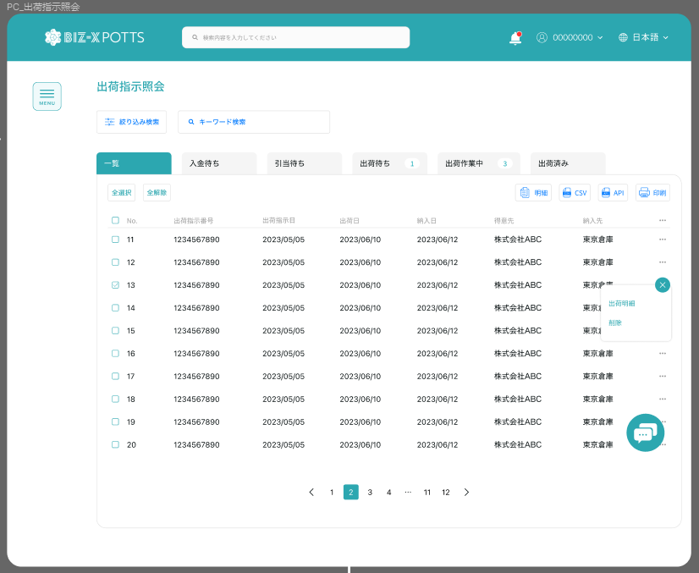

入荷予定照会

检品待ち
入庫待ち
入荷作業中
入荷済み

取込状態

入荷明細
修正

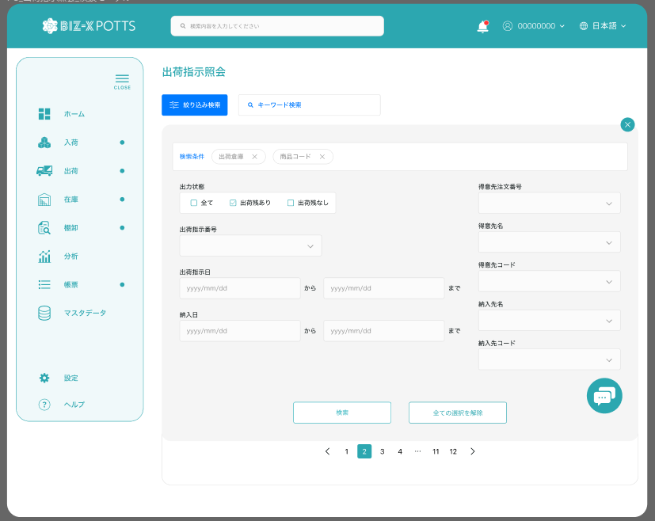

取込状態
エラーあり
エラーなし

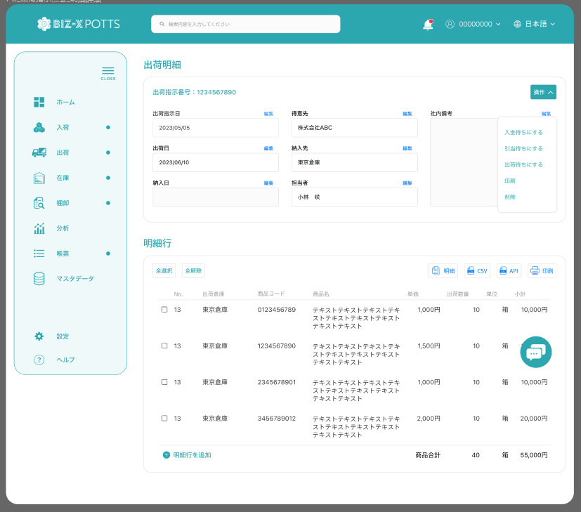

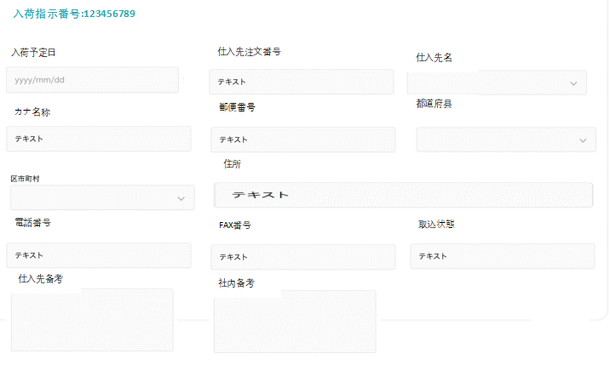

修正
删除

取込状態

明细

画面 (SP)
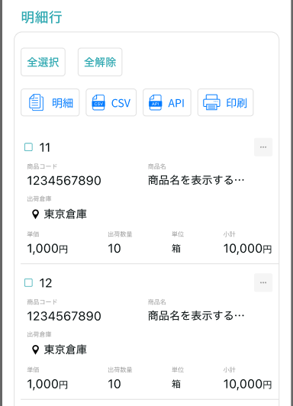
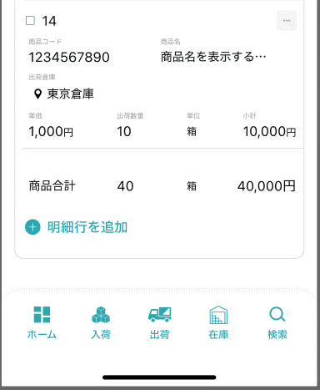
機能設計書 |  | システム名 | プロジェクト名 | 登録日付 | 更新日付
 |  | Biz-X POTTS
画面レイアウト |  | サブシステム名 | 機能名名 | 登録担当者 | 更新担当者
 |  | 入荷 | 入荷予定照会

 | 画面レイアウト

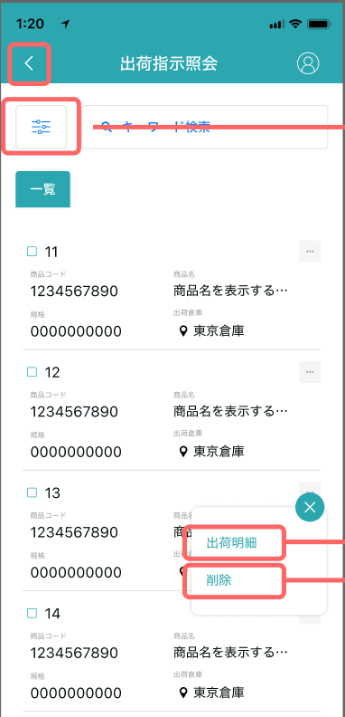
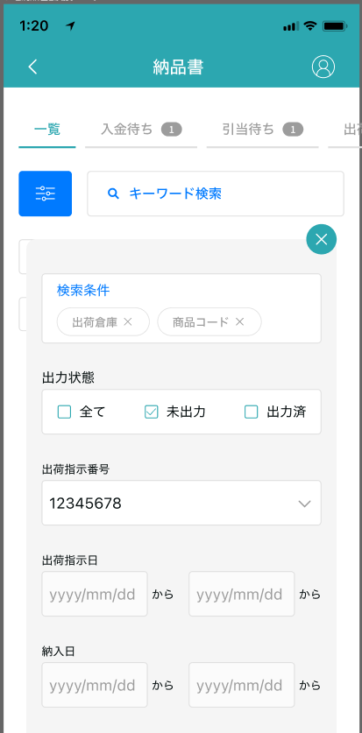

入荷予定照会
入荷予定照会

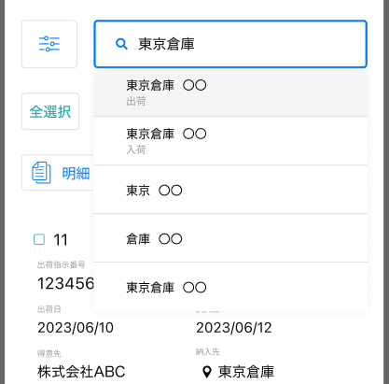

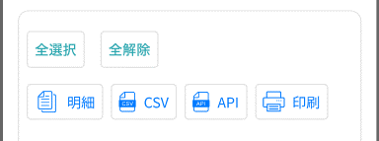

入荷明細

修正
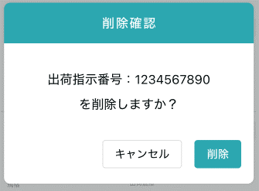

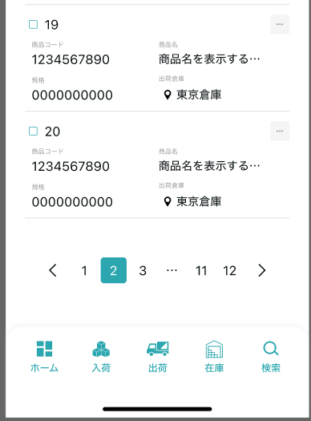

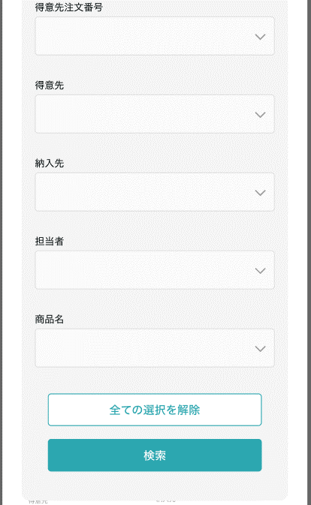

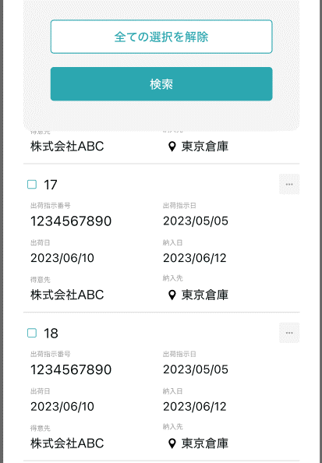

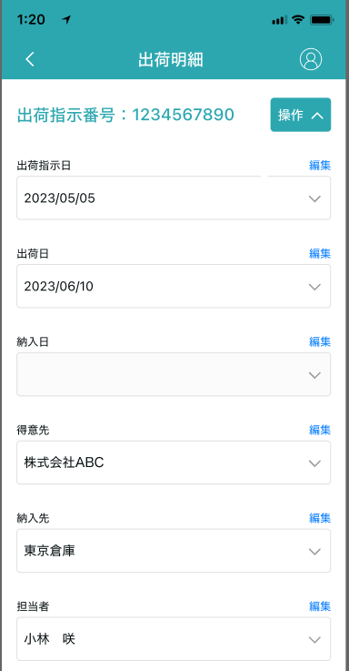

入荷明細

画面項目定義 (SP)
機能設計書 |  |  | システム名 |  |  |  | プロジェクト名 |  |  |  |  |  | 登録日付 |  |  | 更新日付
 |  |  | Biz-X POTTS
画面項目定義 |  |  | サブシステム名 |  |  |  | 機能名名 |  |  |  |  |  | 登録担当者 |  |  | 更新担当者
 |  |  | 入荷 |  |  |  | 入荷予定照会

PC端を参照
No | 項目名 | ID | 種類 | 属性 | DB 桁数 | 画面 桁数 | IO | タブ | 必須 | 表示 | 配置 | IME | ref | chk | 書式 |  | 概要 | 登録時仕様 |  | 更新時仕様
 |  |  |  |  |  |  |  |  |  |  |  |  |  |  |  |  |  | 取得元 | 仕様 | 取得元 （照会/削除も同様） | 仕様

 | 検索条件
 | 入荷予定番号 |  |  |  |  |  |  |  |  |  |  |  |  |  |  |  | 等于 | dtb_receive(入荷予定) | 入荷予定番号
 | 入荷予定日 |  |  |  |  |  |  |  |  |  |  |  |  |  |  |  | 范围包含 | dtb_receive(入荷予定) | 入荷予定日
 | 仕入先注文番号 |  |  |  |  |  |  |  |  |  |  |  |  |  |  |  | 等于 | dtb_receive(入荷予定) | オーダーNo
 | 仕入先 |  |  |  |  |  |  |  |  |  |  |  |  |  |  |  | 包含输入值 | dtb_receive(入荷予定) | 仕入先_名称
 | 商品名 |  |  |  |  |  |  |  |  |  |  |  |  |  |  |  | 包含输入值 | mtb_product(商品マスタ) | 商品_名称
 | 連携状態 |  |  |  |  |  |  |  |  |  |  |  |  |  |  |  | 全て：【1,2】 未連携：【2】 連携済：【1】 | dtb_receive(入荷予定) | 連携済
 | 取込状態 |  |  |  |  |  |  |  |  |  |  |  |  |  |  |  | 全て：【所有】 エラーあり： 取込エラーフラグ != null エラーなし： 取込エラーフラグ = null | dtb_receive(入荷予定) | 取込エラーフラグ
 | キーワード検索
 | 入力値 |  |  |  |  |  |  |  |  |  |  |  |  |  |  |  | 関連するプロジェクトファジィクエリー | dtb_receive(入荷予定) | 仕入先_名称
 |  |  |  |  |  |  |  |  |  |  |  |  |  |  |  |  |  | mtb_product(商品マスタ) | 商品_名称
 | 入荷予定一覧
 | ID |  |  |  |  |  |  |  |  |  |  |  |  |  |  |  |  | dtb_receive(入荷予定) | ID
 | 入荷予定番号 |  |  |  |  |  |  |  |  |  |  |  |  |  |  |  |  | dtb_receive(入荷予定) | 入荷予定番号
 | 入荷予定日 |  |  |  |  |  |  |  |  |  |  |  |  |  |  |  |  | dtb_receive(入荷予定) | 入荷予定日
 | 仕入先 |  |  |  |  |  |  |  |  |  |  |  |  |  |  |  |  | dtb_receive(入荷予定) | 仕入先_名称
 | 入荷状態 |  |  |  |  |  |  |  |  |  |  |  |  |  |  |  |  | dtb_receive(入荷予定) | 入荷状態
 | 取込状態 |  |  |  |  |  |  |  |  |  |  |  |  |  |  |  |  | dtb_receive(入荷予定) | 取込エラーフラグ
 | 入荷予定明細
 | 入荷予定番号 |  |  |  |  |  |  |  |  | 〇 |  |  |  |  |  |  |  | dtb_receive(入荷予定) | 入荷予定番号
 | 入荷予定日 |  |  |  |  |  |  |  |  | 〇 |  |  |  |  |  |  |  | dtb_receive(入荷予定) | 入荷予定日
 | 仕入先注文番号 |  |  |  |  |  |  |  |  | 〇 |  |  |  |  |  |  |  | dtb_receive(入荷予定) | オーダーNo
 | 仕入先名 |  |  |  |  |  |  |  |  | 〇 |  |  |  |  |  |  |  | dtb_receive(入荷予定) | 仕入先_名称
 | カナ名称 |  |  |  |  |  |  |  |  | 〇 |  |  |  |  |  |  |  | dtb_receive(入荷予定) | 仕入先_カナ名称
 | 郵便番号 |  |  |  |  |  |  |  |  | 〇 |  |  |  |  |  |  |  | dtb_receive(入荷予定) | 仕入先_郵便番号
 | 都道府県 |  |  |  |  |  |  |  |  | 〇 |  |  |  |  |  |  |  | dtb_receive(入荷予定) | 仕入先_住所１
 | 市区町村 |  |  |  |  |  |  |  |  | 〇 |  |  |  |  |  |  |  | dtb_receive(入荷予定) | 仕入先_住所２
 | 住所 |  |  |  |  |  |  |  |  | 〇 |  |  |  |  |  |  |  | dtb_receive(入荷予定) | 仕入先_住所３
 | 電話番号 |  |  |  |  |  |  |  |  | 〇 |  |  |  |  |  |  |  | dtb_receive(入荷予定) | 仕入先_電話番号
 | FAX番号 |  |  |  |  |  |  |  |  | 〇 |  |  |  |  |  |  |  | dtb_receive(入荷予定) | 仕入先_FAX番号
 | 取込状態 |  |  |  |  |  |  |  |  | 〇 |  |  |  |  |  |  |  | dtb_receive(入荷予定) | 取込エラーフラグ
 | 仕入先備考 |  |  |  |  |  |  |  |  | 〇 |  |  |  |  |  |  |  | dtb_receive(入荷予定) | 社内備考１
 | 社内備考 |  |  |  |  |  |  |  |  | 〇 |  |  |  |  |  |  |  | dtb_receive(入荷予定) | 社内備考２
 | 入荷予定明細一覧
 | ID |  |  |  |  |  |  |  |  |  |  |  |  |  |  |  |  | dtb_receive_detail(入荷予定明細) | ID
 | 入荷予定明細行No |  |  |  |  |  |  |  |  |  |  |  |  |  |  |  |  | dtb_receive_detail(入荷予定明細) | 入荷予定明細行No
 | 商品コード |  |  |  |  |  |  |  |  |  |  |  |  |  |  |  |  | mtb_product(商品マスタ) | 商品コード
 | 商品名 |  |  |  |  |  |  |  |  |  |  |  |  |  |  |  |  | mtb_product(商品マスタ) | 商品_名称
 | 単価 |  |  |  |  |  |  |  |  |  |  |  |  |  |  |  |  | dtb_receive_detail(入荷予定明細) | 仕入単価
 | 入荷予定数 |  |  |  |  |  |  |  |  |  |  |  |  |  |  |  |  | dtb_receive_detail(入荷予定明細) | 入荷予定数
 | 規格 |  |  |  |  |  |  |  |  |  |  |  |  |  |  |  |  | mtb_product(商品マスタ) | 商品_規格
 | 取込状態 |  |  |  |  |  |  |  |  |  |  |  |  |  |  |  |  | dtb_receive_detail(入荷予定明細) | 取込エラーフラグ
 | 小計 |  |  |  |  |  |  |  |  |  |  |  |  |  |  |  | 入荷予定数＊単価
 | 入荷予定明細一覧ダイアログ
 | 入荷予定明細行No |  |  |  |  |  |  |  |  |  |  |  |  |  |  |  |  | dtb_receive_detail(入荷予定明細) | 入荷予定明細行No
 | 商品コード |  |  |  |  |  |  |  |  |  |  |  |  |  |  |  |  | mtb_product(商品マスタ) | 商品コード
 | 商品名 |  |  |  |  |  |  |  |  |  |  |  |  |  |  |  |  | mtb_product(商品マスタ) | 商品_名称
 | 単価 |  |  |  |  |  |  |  |  |  |  |  |  |  |  |  |  | dtb_receive_detail(入荷予定明細) | 仕入単価
 | 入荷予定数 |  |  |  |  |  |  |  |  |  |  |  |  |  |  |  |  | dtb_receive_detail(入荷予定明細) | 入荷予定数
 | 規格 |  |  |  |  |  |  |  |  |  |  |  |  |  |  |  |  | mtb_product(商品マスタ) | 商品_規格
 | 消費期限 |  |  |  |  |  |  |  |  |  |  |  |  |  |  |  | 显示，不可输入。 只有入库了才会显示 关联表：入荷予定明細-> 商品入出荷位置->商品在庫位置 | dtb_product_location(商品在庫位置) | 消費期限
 | ロット番号 |  |  |  |  |  |  |  |  |  |  |  |  |  |  |  | 显示，不可输入。 只有入库了才会显示 关联表：入荷予定明細-> 商品入出荷位置->商品在庫位置 | dtb_product_location(商品在庫位置) | ロット番号
 | シリアル |  |  |  |  |  |  |  |  |  |  |  |  |  |  |  | 显示，不可输入。 只有入库了才会显示 关联表：入荷予定明細-> 商品入出荷位置->商品在庫位置 | dtb_product_location(商品在庫位置) | シリアル
 | 仕入先明細備考 |  |  |  |  |  |  |  |  |  |  |  |  |  |  |  |  | dtb_receive_detail(入荷予定明細) | 社内備考１
 | 社内明細備考 |  |  |  |  |  |  |  |  |  |  |  |  |  |  |  |  | dtb_receive_detail(入荷予定明細) | 社内備考２
 | 商品_写真１ |  |  |  |  |  |  |  |  |  |  |  |  |  |  |  |  | mtb_product(商品マスタ) | 商品_写真１
 | 商品_写真2 |  |  |  |  |  |  |  |  |  |  |  |  |  |  |  |  | mtb_product(商品マスタ) | 商品_写真2
 | 商品_社内備考１ |  |  |  |  |  |  |  |  |  |  |  |  |  |  |  |  | mtb_product(商品マスタ) | 商品_社内備考１
 | 商品_社内備考2 |  |  |  |  |  |  |  |  |  |  |  |  |  |  |  |  | mtb_product(商品マスタ) | 商品_社内備考2
 | 商品_注意備考１ |  |  |  |  |  |  |  |  |  |  |  |  |  |  |  |  | mtb_product(商品マスタ) | 商品_注意備考１
 | 商品_注意備考2 |  |  |  |  |  |  |  |  |  |  |  |  |  |  |  |  | mtb_product(商品マスタ) | 商品_注意備考2

イベント仕様 (SP)
機能設計書 |  |  | システム名 |  | プロジェクト名 | 登録日付 |  | 更新日付
 |  |  | Biz-X POTTS
イベント仕様 |  |  | サブシステム名 |  | 機能名名 | 登録担当者 |  | 更新担当者
 |  |  | 入荷 |  | 入荷予定照会

PC端を参照
No | 対象 | イベント |  | 処理内容 |  |  | 備考
 |  | 初期化 |  | menu过来的场合。检索条件清空。进行检索 检索表：dtb_receive(入荷予定) 检索条件：【削除区分】为【2:未削除】 同时检索其他tab数据的数量显示在画面上 默认显示一览tab页面 |  |  | tab对应入荷状態： 一覧：所有 检品待ち：1:检品待ち 入庫待ち：2:入庫待ち 入荷作業中： 3:入庫中 4:入荷確定待ち 入荷済み：5:入荷済み
 |  | 检索 |  | 1絞り込み検索 检索条件可以展开折叠。 展开检索条件，输入检索条件，点击检索。根据检索条件进行数据检索。 检索表：dtb_receive(入荷予定) 检索条件：【削除区分】为【2:未削除】 【会社_ID】=登陆者的会社ID 【入荷予定番号】=输入的【入荷予定番号】 输入【入荷予定日from】<=【入荷予定日】<=输入【入荷予定日to】 【オーダーNo】=输入的【仕入先注文番号】 【仕入先_名称】like 输入的【仕入先】 关联表【商品マスタ】的【商品_名称】like输入的【商品名】 【連携済】in 输入的【連携状態】 【取込エラーフラグ】in 输入的【取込状態】 下面一览回到默认【一覧】tab上。显示检索结果。其他tab显示检索出条数。同时检索条件显示在一览上方（不可修改），检索条件折回。 切换tab是从新检索数据，根据当前检索条件检索数据显示在对应tab画面上 2キーワード検索 输入keyword检索条件 输入回车。进行检索 如果输入值对应字段中存在，该条数据就会被检索出来 dtb_receive(入荷予定)中字段【仕入先_名称】和mtb_product(商品マスタ)中字段【商品_名称】
 |  | tab切换 |  | 调用检索，显示当前tab对应的【入荷状態】数据。同时显示其他页面的件数
 |  | 全选择/全解除 |  | 点击按钮可以全选择/全解除当前页表中所有数据
 |  | 印刷 |  | 根据页面选择的数据，打印入荷予定一覧 |  |  | 上面会有详细数据的バーコード
 | table一览行数据 | 入荷明細 |  | 跳转入荷明細画面，传递参数（入荷予定ID）
 | table一览行数据 | 修正 |  | 跳转入荷予定入力画面，传递参数（入荷予定ID）
 | table一览行数据 | 削除 |  | 入荷状態为【1:检品待ち 】的场合 删除可能 弹出确认提示框 确认的场合，更新表【dtb_receive(入荷予定)】的【削除区分】为【1:削除済み】
 |  | 入荷明細画面初期化 |  | 根据传入参数（入荷予定ID）检索数据显示在画面上 上部：入荷明细，对应表：dtb_receive(入荷予定) 下部：明细行：对应表：dtb_receive_detail(入荷予定明細) |  |  | 【削除区分】如果是【1:強制完了】报错误返回上一页
 |  | 返回 |  | 返回上一页
 | 出荷明细操作 | 修正 |  | 跳转入荷予定入力画面，传递参数（入荷予定ID）
 | 出荷明细操作 | 削除 |  | 入荷状態为【1:检品待ち 】的场合 删除可能 弹出确认提示框 确认的场合，更新表【dtb_receive(入荷予定)】的【削除区分】为【1:削除済み】 返回上一页
 | 明细行 | 明细 |  | 跳转明细弹窗画面，传递参数（入荷予定明細ID） 根据传递参数，检索表【dtb_receive_detail(入荷予定明細)】，画面表示 *只是数据查看页面。右侧点击关闭按钮返回
 | 明细行 | 削除 |  | 検品済为【1:ON 】以外的场合 删除可能 弹出确认提示框 确认的场合，更新表【dtb_receive_detail(入荷予定明細)】的【削除区分】为【1:削除済み】

